Blad1

Naam patiënt: |  |  |  | …..............................................................
Huidige bloeddrukmedicatie: |  |  |  | …..............................................................
Naam arts: |  |  |  | …..............................................................

 | DATUM |  | METING 1 |  |  | METING 2 |  |  | OPMERKINGEN
DAG 1 | 2023-01-05 | ochtend | bovendruk: |  | Pols: | bovendruk: | pols: |  | …...........................
 |  |  | onderdruk: |  |  | onderdruk:
 |  | avond | bovendruk: |  | Pols: | bovendruk: | Pols:
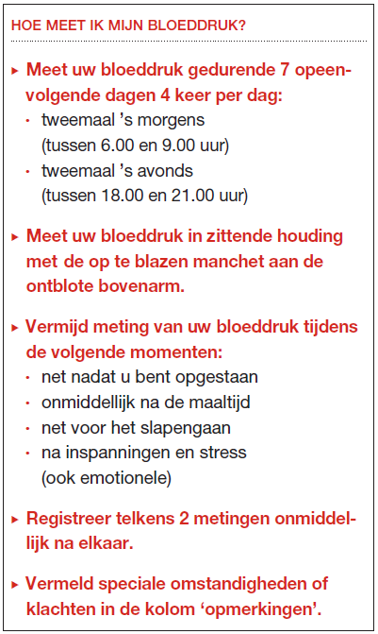
 |  |  | onderdruk: |  |  | onderdruk:
DAG 2 | 2023-01-06 | ochtend | bovendruk: |  | Pols: | bovendruk: | pols: |  | …...........................
 |  |  | onderdruk: |  |  | onderdruk:
 |  | avond | bovendruk: |  | Pols: | bovendruk: | Pols:
 |  |  | onderdruk: |  |  | onderdruk:
DAG 3 | 2023-01-07 | ochtend | bovendruk: |  | Pols: | bovendruk: | pols: |  | …...........................
 |  |  | onderdruk: |  |  | onderdruk:
 |  | avond | bovendruk: |  | Pols: | bovendruk: | Pols:
 |  |  | onderdruk: |  |  | onderdruk:
DAG 4 | 2023-01-08 | ochtend | bovendruk: |  | Pols: | bovendruk: | pols: |  | …...........................
 |  |  | onderdruk: |  |  | onderdruk:
 |  | avond | bovendruk: |  | Pols: | bovendruk: | Pols:
 |  |  | onderdruk: |  |  | onderdruk:
DAG 5 | 2023-01-09 | ochtend | bovendruk: |  | Pols: | bovendruk: | pols: |  | …...........................
 |  |  | onderdruk: |  |  | onderdruk:
 |  | avond | bovendruk: |  | Pols: | bovendruk: | Pols:
 |  |  | onderdruk: |  |  | onderdruk:
DAG 6 | 2023-01-10 | ochtend | bovendruk: |  | Pols: | bovendruk: | pols: |  | …...........................
 |  |  | onderdruk: |  |  | onderdruk:
 |  | avond | bovendruk: |  | Pols: | bovendruk: | Pols:
 |  |  | onderdruk: |  |  | onderdruk:
DAG 7 | 2023-01-11 | ochtend | bovendruk: |  | Pols: | bovendruk: | pols: |  | …...........................
 |  |  | onderdruk: |  |  | onderdruk:
 |  | avond | bovendruk: |  | Pols: | bovendruk: | Pols: | 62
 |  |  | onderdruk: |  |  | onderdruk:

Gemiddelde bovendruk 2e meting: |  |  |  | #DIV/0! | mmHg
Gemiddelde onderdruk 2e meting: |  |  |  | #DIV/0! | mmHg
Gemiddelde pols: |  |  |  | 62 | /min
Gemiddelde bovendruk alle metingen: |  |  |  | #DIV/0! | mmHg
Gemiddelde onderdruk alle metingen: |  |  |  | #DIV/0! | mmHg

